วิธีการดึง
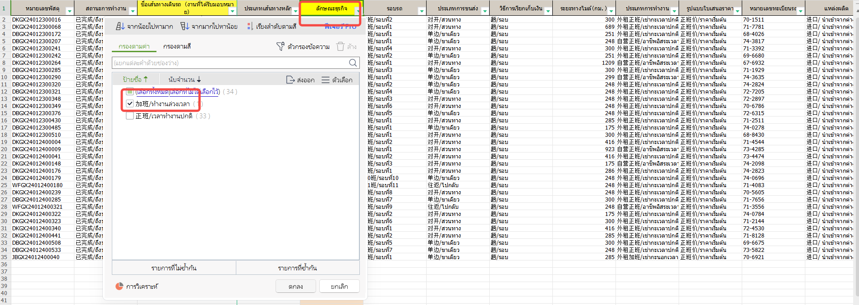
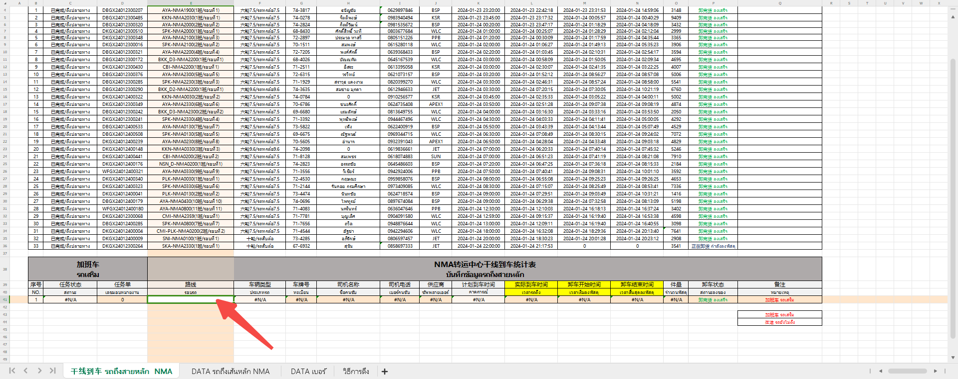
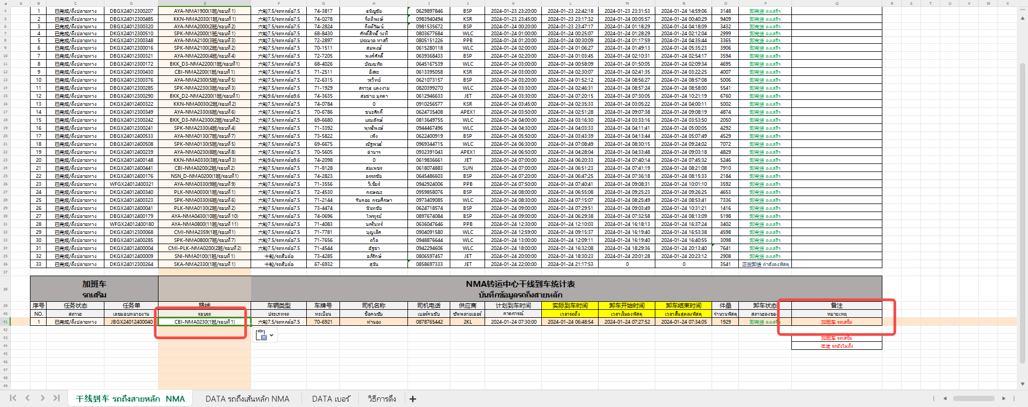
1.干线到车 รถถึงสายหลัก วิธีดึง |  |  | เลือกเวลา เช่น ทำวันที่ 25 เลือกเวลาเป็น วันที่ 24 12.00.00 - วันที่ 25 11.59.59
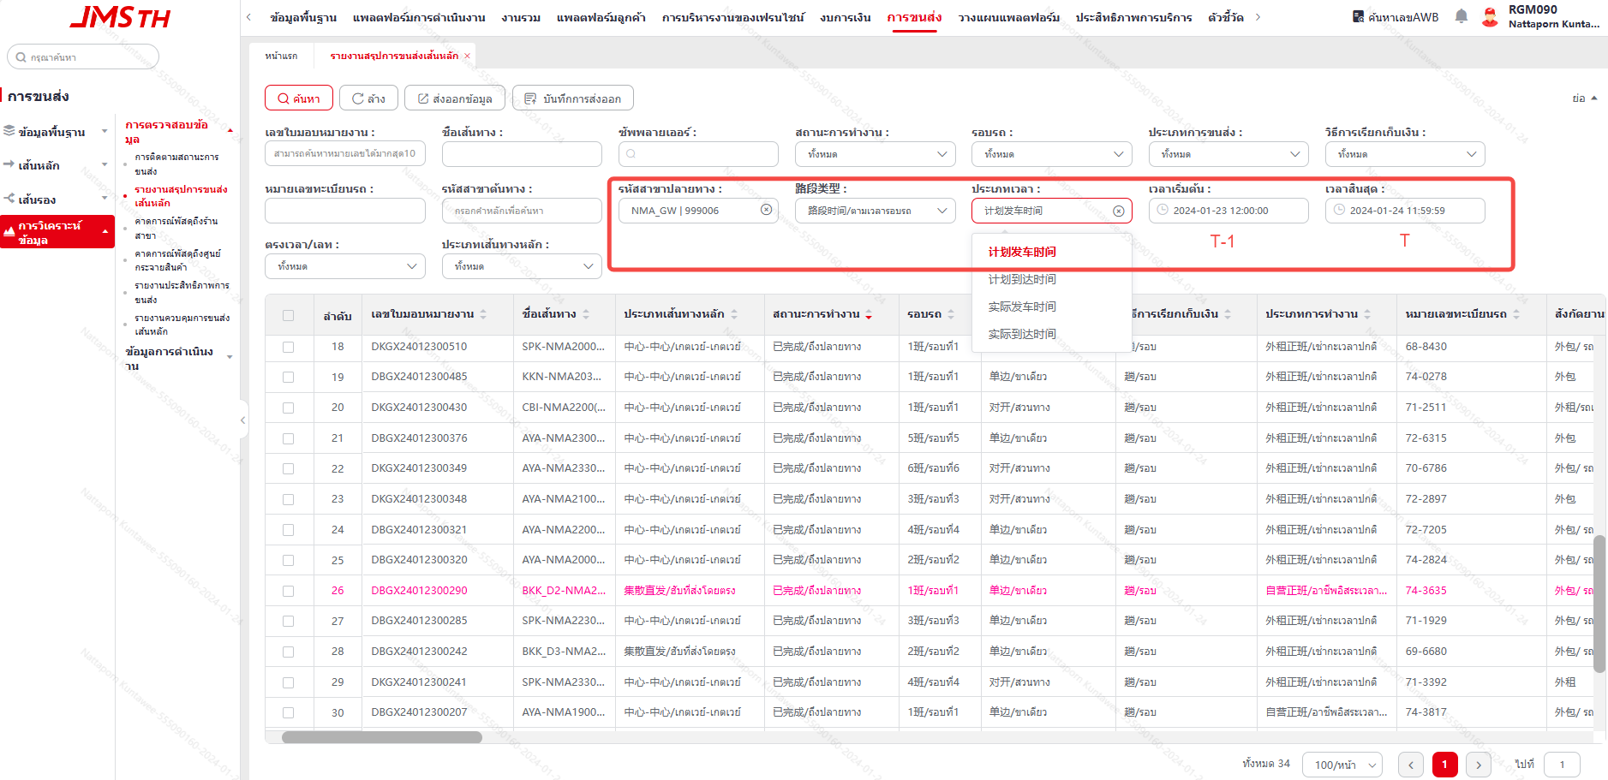

2.เบอร์โทรคนขับ |  | เลือกเวลา เช่น ทำวันที่ 25 เลือกเวลาเป็น วันที่ 24 00.00.00 - วันที่ 25 23.59.59
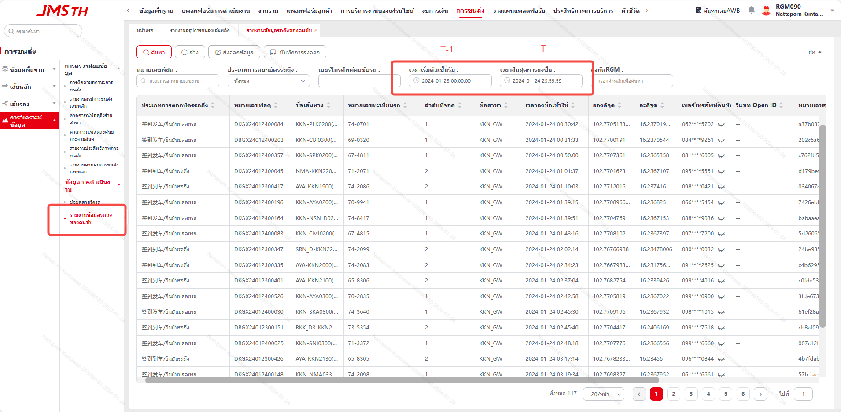

3.รถเสริม | กรอกข้อมูลรถเสริมในช่อง DATA รถถึงเส้นหลัก - ลักษณะธุรกิจ - 加班/ทำงานล่วงเวลา

